上料plc
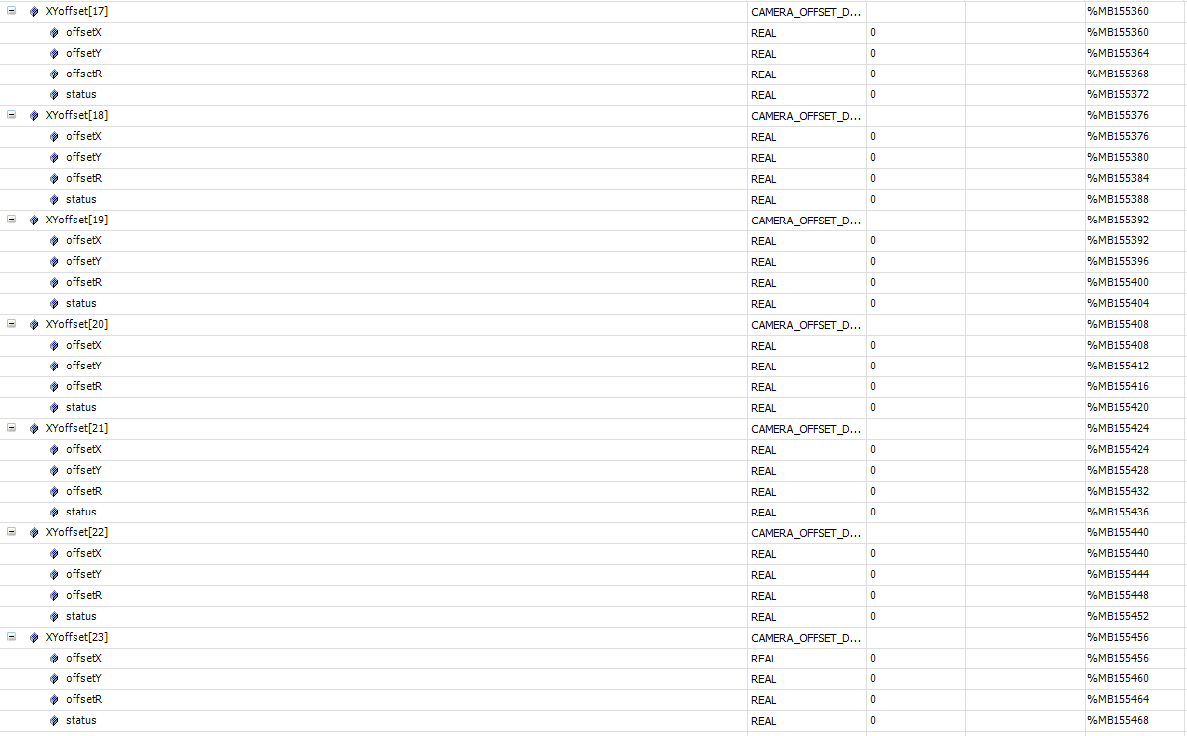
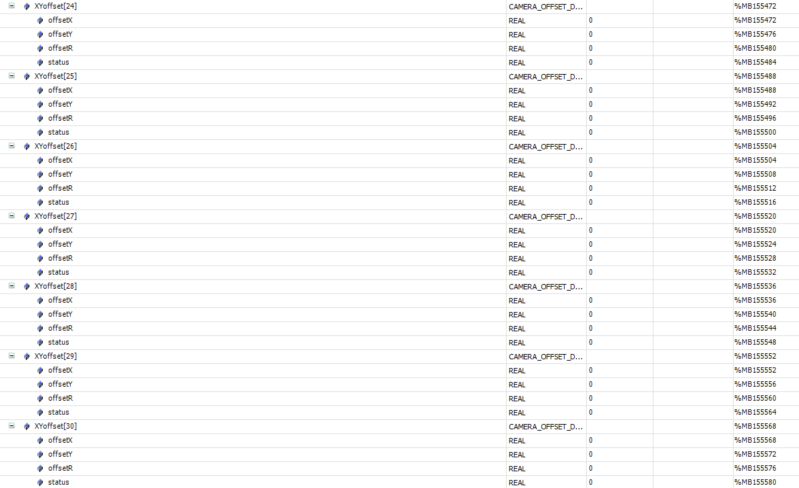
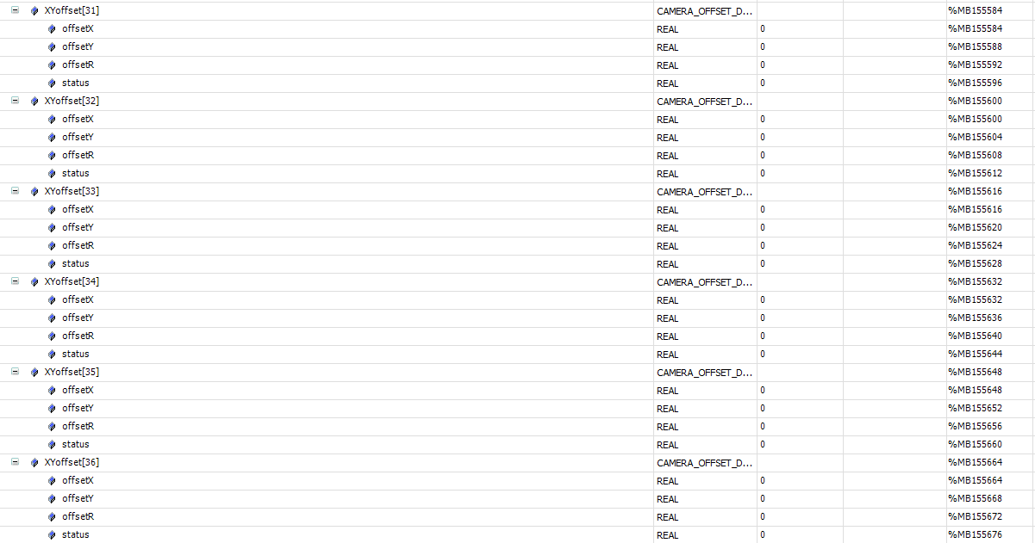
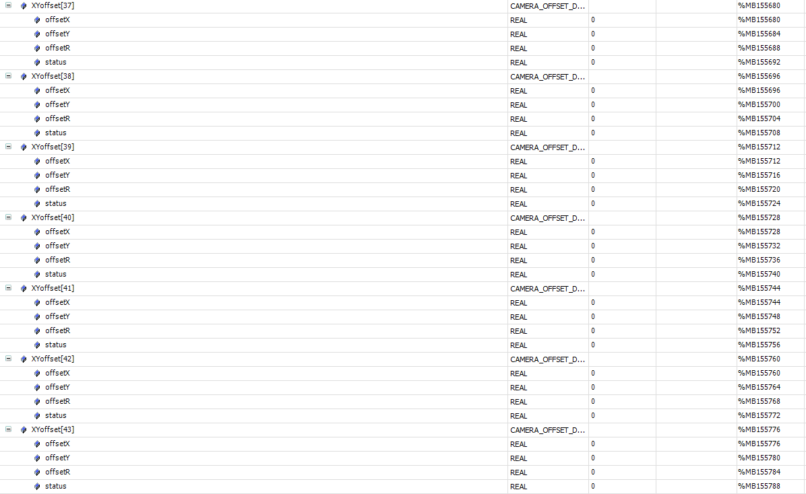
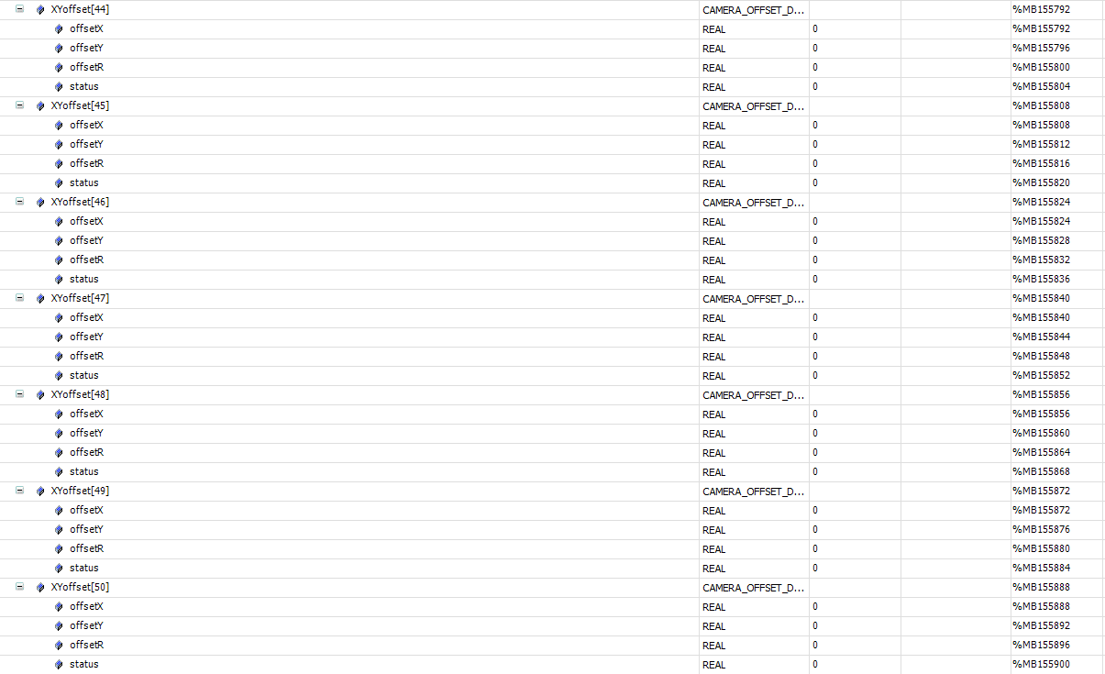
标签10.21.142.20 | 描述 | 所属 | mes操作方式 | 类型
心跳
Application.gvl_OPMODE01_MES.mes2plc.geneal.heartBeat | MES 心跳 2s 更新一次 | mes | write | bool
报警
Application.gvl_OPMODE01_MES.plc2mes.geneal.alarmCode | 报警code | plc | read | string
控制状态
Application.gvl_OPMODE01_RECIPE.RecipeCtrl.Active.Mode | 控制状态,本地模式 or MES控制模式 | plc | read | int
运行状态
Application.gvl_OPMODE01_MES.plc2mes.geneal.deviceState | 当前运行状态 | plc | read | int
配方上传
Application.gvl_OPMODE01_MES.plc2mes.changeOver.recipeID | 新建的配方id | plc | read | int
Application.gvl_OPMODE01_MES.plc2mes.changeOver.recipeName | 新建的配方name | plc | read | string
Application.gvl_OPMODE01_MES.plc2mes.changeOver.recipe_UpLoad_Request | plc上传新配方信号 | plc | read | bool
Application.gvl_OPMODE01_MES.mes2plc.changeOver.recipe_UpLoad_Response | mes反馈信号 | mes | write | int
配方切换
Application.gvl_OPMODE01_MES.mes2plc.changeOver.recipeID | 写入要切换的配方号 | mes | write | bool
Application.gvl_OPMODE01_MES.mes2plc.changeOver.cmdID | 写入切换配方命令id 1 | mes | write | bool
Application.gvl_OPMODE01_MES.mes2plc.changeOver.cmd | 写入切换配方命令信号 | mes | write | int
Application.gvl_OPMODE01_MES.plc2mes.changeOver.done | 切换配方命令响应 | plc | read | bool
Application.gvl_OPMODE01_MES.plc2mes.changeOver.recipeID | 切换配方命令响应后读取设备当前配方id | plc | read | int
开工单
Application.gvl_OPMODE01_MES.mes2plc.geneal.Lot_name | 写入工单号 | mes | write | string
Application.gvl_OPMODE01_MES.mes2plc.geneal.Lot_status | 写入工单状态 | mes | write | int
Application.gvl_OPMODE01_MES.mes2plc.geneal.Lot_quantity | 写入工单数量 | mes | write | int
托盘弹夹进站
Application.gvl_OPMODE01_MES.plc2mes.Interlock.st_3_code | 弹夹码 | plc | read | string
Application.gvl_OPMODE01_MES.plc2mes.geneal.request_InterLock[3] | 请求信号 | plc | read | int
Application.gvl_OPMODE01_MES.mes2plc.Interlock.st_3_status | 反馈进站结果:=1可做/2不可做 | mes | write | int
Application.gvl_OPMODE01_MES.mes2plc.geneal.response_InterLock[3] | 反馈信号 | mes | write | int
产品弹夹进站
Application.gvl_OPMODE01_MES.plc2mes.Interlock.st_2_code | 弹夹码 | plc | read | string
Application.gvl_OPMODE01_MES.plc2mes.geneal.request_InterLock[2] | 请求信号 | plc | read | int
Application.gvl_OPMODE01_MES.mes2plc.Interlock.st_2_status | 反馈进站结果 | mes | write | int
Application.gvl_OPMODE01_MES.mes2plc.geneal.response_InterLock[2] | 反馈信号 | mes | write | int
产品放入托盘左
Application.gvl_OPMODE01_MES.plc2mes.partDone.st_1_code[1] | 托盘码 | plc | read | string
Application.gvl_OPMODE01_MES.plc2mes.partDone.st_1_code[2] | 产品码 | plc | read | string
Application.gvl_OPMODE01_MES.plc2mes.partDone.st_1_status | 产品状态:=0无产品,=1OK产品,=2NG产品 | plc | read | int
Application.gvl_OPMODE01_MES.plc2mes.partDone.st_1_Traystatus | 托盘状态:==1OK托盘,=2NG托盘,=3最后一盘 | plc | read | int
Application.gvl_OPMODE01_MES.plc2mes.partDone.st_1_position | 托盘穴位:=1..4 | plc | read | int
Application.gvl_OPMODE01_MES.plc2mes.geneal.request_partDone[1] | 产品放入托盘信号 | plc | read | int
Application.gvl_OPMODE01_MES.mes2plc.geneal.response_partDone[1] | 反馈信号 | mes | write | int
产品放入托盘右
Application.gvl_OPMODE01_MES.plc2mes.partDone.st_2_code[1] | 托盘码 | plc | read | string
Application.gvl_OPMODE01_MES.plc2mes.partDone.st_2_code[2] | 产品码 | plc | read | string
Application.gvl_OPMODE01_MES.plc2mes.partDone.st_2_status | 产品状态:=0无产品,=1OK产品,=2NG产品 | plc | read | int
Application.gvl_OPMODE01_MES.plc2mes.partDone.st_2_Traystatus | 托盘状态:==1OK托盘,=2NG托盘,=3最后一盘 | plc | read | int
Application.gvl_OPMODE01_MES.plc2mes.partDone.st_2_position | 托盘穴位:=1..4 | plc | read | int
Application.gvl_OPMODE01_MES.plc2mes.geneal.request_partDone[2] | 产品放入托盘信号 | plc | read | int
Application.gvl_OPMODE01_MES.mes2plc.geneal.response_partDone[2] | 反馈信号 | mes | write | int
托盘出站请求
Application.gvl_OPMODE01_MES.plc2mes.Interlock.st_4_code | 托盘码 | plc | read | string
Application.gvl_OPMODE01_MES.plc2mes.geneal.request_InterLock[4] | 请求信号 | plc | read | int
Application.gvl_OPMODE01_MES.mes2plc.Interlock.st_4_status | 反馈出站结果:=1可做/2不可做 | mes | write | int
Application.gvl_OPMODE01_MES.mes2plc.geneal.response_InterLock[4] | 反馈信号 | mes | write | int

